关系图
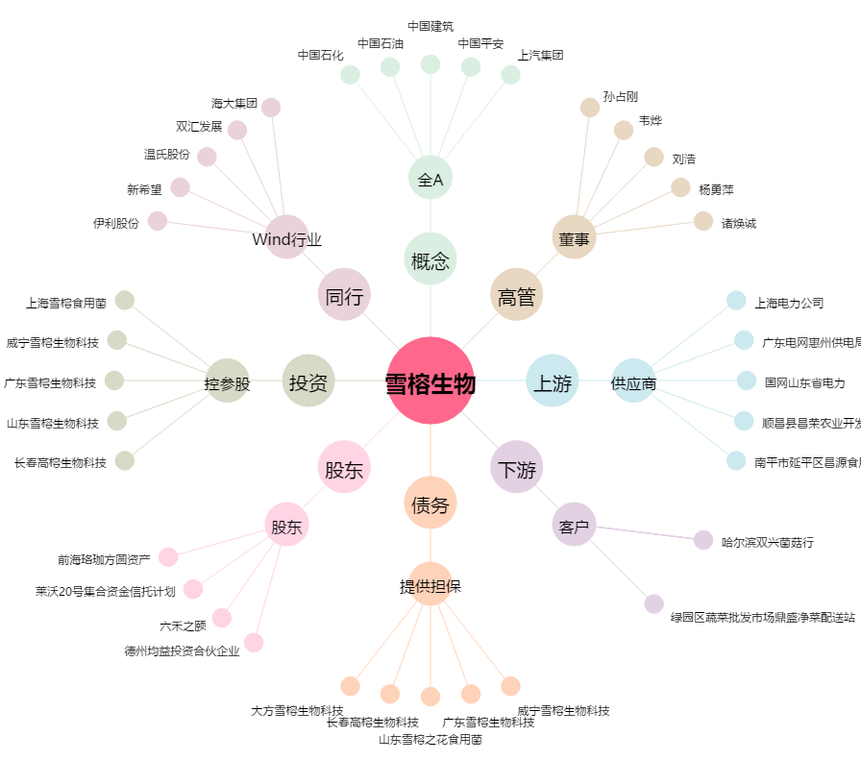
雪榕生物[300511.SZ] - 关系概览图

